图纸信息表
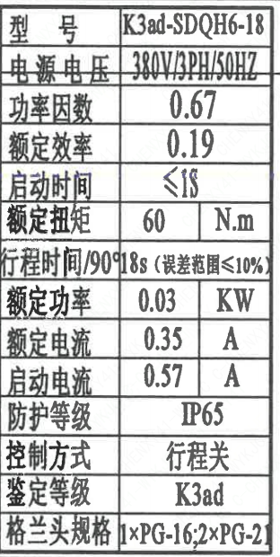
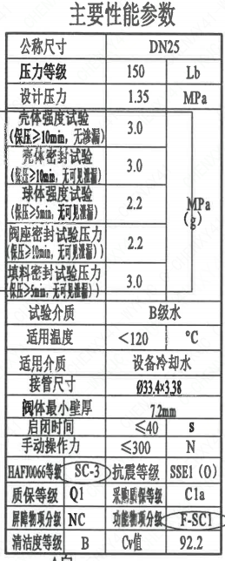
页码 | 表格名称 | 字段名称 | 字段值 | 标准字段名 | 标准字段值
1 | 主要性能参数 | 公称尺寸 | DN25 | 阀门入口口径 | DN25
 |  |  |  | 阀门出口口径 | DN25
1 | 主要性能参数 | 压力等级 | 150
1 | 主要性能参数 | 设计压力 | 1.35 | 设计压力 | 1.35
1 | 主要性能参数 | 壳体强度试验压力（保压≥10min，无渗漏） | 3.0
1 | 主要性能参数 | 壳体密封试验压力（保压≥10min，无可见泄漏） | 3.0
1 | 主要性能参数 | 球体强度试验压力（保压≥5min，无可见泄漏） | 2.2
1 | 主要性能参数 | 阀座密封试验压力（保压≥10min，无可见泄漏） | 2.2
1 | 主要性能参数 | 填料密封试验压力（保压≥5min，无可见泄漏） | 3.0
1 | 主要性能参数 | 试验介质 | B级水
1 | 主要性能参数 | 适用温度 | <120
1 | 主要性能参数 | 适用介质 | 设备冷却水 | 流体介质 | N
1 | 主要性能参数 | 接管尺寸 | ∅33.4×3.38 | 入口接管外径 | 33.4
 |  |  |  | 入口接管壁厚 | 3.38
 |  |  |  | 出口接管外径 | 33.4
 |  |  |  | 出口接管壁厚 | 3.38
1 | 主要性能参数 | 阀体最小壁厚 | 7.2mm
1 | 主要性能参数 | 启闭时间 | ≤40
1 | 主要性能参数 | 手动操作力 | ≤300
1 | 主要性能参数 | HAFJ0066等级 | SC-3 | 核安全等级（阀门本体） | SC-3
1 | 主要性能参数 | 质保等级 | Q1 | 物项质保等级 | Q1
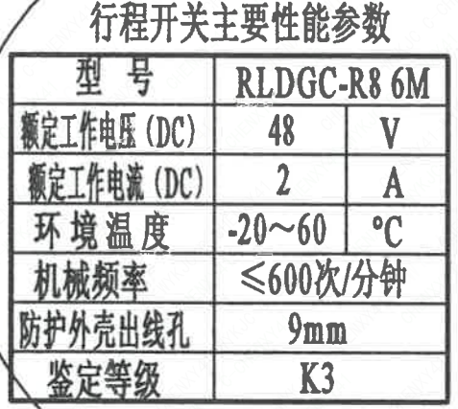
1 | 主要性能参数 | 屏障物项分级 | NC | 屏障物项分级 | NC
1 | 主要性能参数 | 清洁度等级 | B | 清洁度等级 | B
1 | 主要性能参数 | 抗震等级 | SSE1(O） | 抗震分类 | SSE1
 |  |  |  | 抗震要求 | O
1 | 主要性能参数 | 采购质保等级 | C1a
1 | 主要性能参数 | 功能物项分级 | F-SC1 | 功能物项分级（可运行性） | F-SC1
 |  |  |  | 功能物项分级（完整性） | F-SC1
1 | 主要性能参数 | Cv值 | 92.2 | 设计要求流量系数 | 92.2
1 | 电动装置主要性能参数 | 型号 | K3ad-SDQH6-18
1 | 电动装置主要性能参数 | 电源电压 | 380V/3PH/50HZ
1 | 电动装置主要性能参数 | 功率因数 | 0.67
1 | 电动装置主要性能参数 | 额定效率 | 0.19
1 | 电动装置主要性能参数 | 启动时间 | ≤1S
1 | 电动装置主要性能参数 | 额定扭矩 | 60
1 | 电动装置主要性能参数 | 行程时间/90° | 18s（误差范围≤10％）
1 | 电动装置主要性能参数 | 额定功率 | 0.03
1 | 电动装置主要性能参数 | 额定电流 | 0.35
1 | 电动装置主要性能参数 | 启动电流 | 0.57
1 | 电动装置主要性能参数 | 防护等级 | IP65
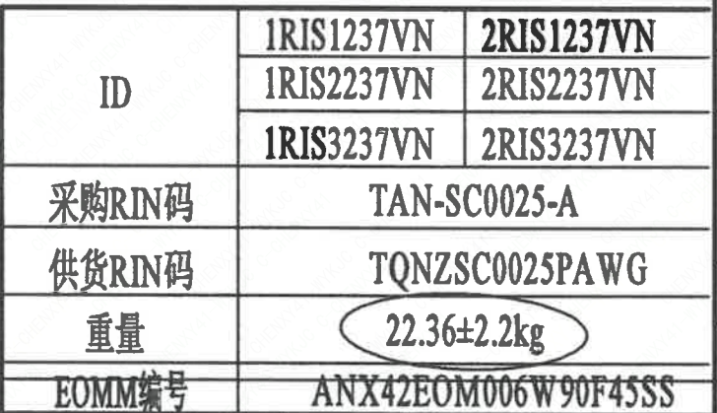
1 | 电动装置主要性能参数 | 控制方式 | 行程关
1 | 电动装置主要性能参数 | 鉴定等级 | K3ad | 驱动装置鉴定程序 | K3ad
1 | 电动装置主要性能参数 | 格兰头规格 | 1×PG-16;2×PG-21
1 | 行程开关主要性能参数 | 型号 | RLDGC-R6 6M
1 | 行程开关主要性能参数 | 额定工作电压（DC) | 48
1 | 行程开关主要性能参数 | 额度工作电流（DC) | 2
1 | 行程开关主要性能参数 | 环境温度 | -20～60
1 | 行程开关主要性能参数 | 机械频率 | ≤600次/分钟
1 | 行程开关主要性能参数 | 防护外壳出线孔 | 9mm
1 | 行程开关主要性能参数 | 鉴定等级 | K3 | 限位开关鉴定程序 | K3
1 | 阀门参数表 | ID | 1RIS1237VN，2RIS1237VN 1RIS2237VN，2RIS2237VN 1RIS3237VN，2RIS3237VN | 功能位置编码 | 1RIS1237VN，2RIS1237VN 1RIS2237VN，2RIS2237VN 1RIS3237VN，2RIS3237VN
1 | 阀门参数表 | 采购RIN码 | TAN-SC0025-A | 采购RIN码 | TAN-SC0025-A
1 | 阀门参数表 | 供货RIN码 | TQNZSC0025PA WG | 供货RIN码 | TQNZSC0025PA WG
1 | 阀门参数表 | 重量 | 22.36±2.2kg
1 | 阀门参数表 | EOMM编码 | ANX42EOM006W90F45SS

材料清单
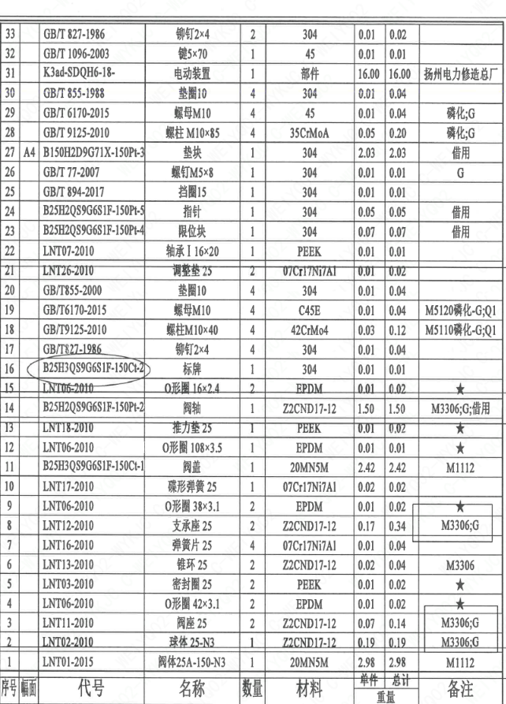
页码 | 序号 | 幅面 | 代号 | 名称 | 数量 | 材料 | 单件重量 | 总计重量 | 备注
1 | 1 |  | LNT01-2015 | 阀体25A-150-N3 | 1 | 20MN5M | 2.98 | 2.98 | M1112
1 | 2 |  | LNT02-2010 | 球体 25-N3 | 1 | ZZCND17-12 | 0.19 | 0.19 | M3306;G
1 | 3 |  | LNT11-2010 | 阀座 25 | 2 | ZZCND17-12 | 0.07 | 0.14 | M3306;G
1 | 4 |  | LNT06-2010 | O形圈 42×3.1 | 2 | EPDM | 0.01 | 0.02 | ★
1 | 5 |  | LNT03-2010 | 密封圈 25 | 2 | PEEK | 0.01 | 0.02 | ★
1 | 6 |  | LNT13-2010 | 锥环 25 | 2 | ZZCND17-12 | 0.02 | 0.04 | M3306
1 | 7 |  | LNT16-2010 | 弹簧片 25 | 4 | 07Cr17Ni7Al | 0.01 | 0.04
1 | 8 |  | LNT12-2010 | 支承座 25 | 2 | ZZCND17-12 | 0.17 | 0.34 | M3306;G
1 | 9 |  | LNT06-2010 | O形圈 38×3.1 | 2 | EPDM | 0.01 | 0.02 | ★
1 | 10 |  | LNT17-2010 | 碟形弹簧 25 | 1 | 07Cr17Ni7Al | 0.02 | 0.02
1 | 11 |  | B25H3Q59G6S1F-150Cl-1 | 阀盖 | 1 | 20MN5M | 2.42 | 2.42 | M1112
1 | 12 |  | LNT06-2010 | O形圈 108×3.5 | 1 | EPDM | 0.01 | 0.01 | ★
1 | 13 |  | LNT18-2010 | 推力垫 25 | 1 | PEEK | 0.01 | 0.02 | ★
1 | 14 |  | B25H2Q59G6S1F-150Pt-2 | 阀轴 | 1 | ZZCND17-12 | 1.5 | 1.5 | M3306;G;借用
1 | 15 |  | LNT06-2010 | O形圈 16×2.4 | 2 | EPDM | 0.01 | 0.02 | ★
1 | 16 |  | B25H3Q59G6S1F-150Cl-2 | 标牌 | 1 | 304 | 0.01 | 0.01
1 | 17 |  | GB/T827-1986 | 铆钉2×4 | 4 | 304 | 0.01 | 0.04
1 | 18 |  | GB/T9125-2010 | 螺柱M10×40 | 4 | 42CrMo4 | 0.03 | 0.12 | M5110磷化-G;Q1
1 | 19 |  | GB/T6170-2015 | 螺母M10 | 4 | C45E | 0.01 | 0.04 | M5120磷化-G;Q1
1 | 20 |  | GB/T855-2000 | 垫圈10 | 4 | 304 | 0.01 | 0.04
1 | 21 |  | LNT26-2010 | 调整垫 25 | 2 | 07Cr17Ni7Al | 0.01 | 0.02
1 | 22 |  | LNT07-2010 | 轴承Ⅰ 16×20 | 1 | PEEK | 0.01 | 0.01
1 | 23 |  | B25H2Q59G6S1F-150Pt-4 | 限位块 | 1 | 304 | 0.07 | 0.07 | 借用
1 | 24 |  | B25H2Q59G6S1F-150Pt-5 | 指针 | 1 | 304 | 0.05 | 0.05 | 借用
1 | 25 |  | GB/T 894-2017 | 挡圈15 | 1 | 304 | 0.01 | 0.01
1 | 26 |  | GB/T 77-2007 | 螺钉M5×8 | 1 | 304 | 0.01 | 0.01 | G
1 | 27 |  | A4 | B150H2D9G71X-150Pt-3 | 垫块 | 1 | 304 | 2.03 | 2.03
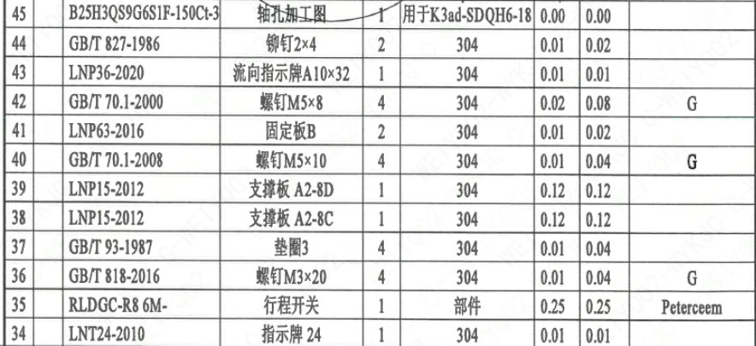
1 | 28 |  | GB/T 9125-2010 | 螺柱 M10×85 | 4 | 35CrMoA | 0.05 | 0.2 | 磷化;G
1 | 29 |  | GB/T 6170-2015 | 螺母M10 | 4 | 45 | 0.01 | 0.04 | 磷化;G
1 | 30 |  | GB/T 855-1988 | 垫圈10 | 4 | 304 | 0.01 | 0.04
1 | 31 |  | K3ad-SDQH6-18- | 电动装置 | 1 | 部件 | 16 | 16 | 扬州电力修造总厂
1 | 32 |  | GB/T 1096-2003 | 键5×70 | 1 | 45 | 0.01 | 0.01
1 | 33 |  | GB/T 827-1986 | 铆钉2×4 | 2 | 304 | 0.01 | 0.02
1 | 34 |  | LNT24-2010 | 指示牌 24 | 1 | 304 | 0.01 | 0.01
1 | 35 |  | RLDGC-R8 6M- | 行程开关 | 1 | 部件 | 0.25 | 0.25 | Peterceem
1 | 36 |  | GB/T 818-2016 | 螺钉M3×20 | 4 | 304 | 0.01 | 0.04 | G
1 | 37 |  | GB/T 93-1987 | 垫圈3 | 4 | 304 | 0.01 | 0.04
1 | 38 |  | LNP15-2012 | 支撑板 A2-8C | 1 | 304 | 0.12 | 0.12
1 | 39 |  | LNP15-2012 | 支撑板 A2-8D | 1 | 304 | 0.12 | 0.12
1 | 40 |  | GB/T 70.1-2008 | 螺钉M5×10 | 4 | 304 | 0.01 | 0.04 | G
1 | 41 |  | LNP63-2016 | 固定板B | 2 | 304 | 0.01 | 0.02
1 | 42 |  | GB/T 70.1-2000 | 螺钉M5×8 | 4 | 304 | 0.02 | 0.08 | G
1 | 43 |  | LNP36-2020 | 流向指示牌A10×32 | 1 | 304 | 0.01 | 0.01
1 | 44 |  | GB/T 827-1986 | 铆钉2×4 | 2 | 304 | 0.01 | 0.02
2 | 45 |  | B25H3Q59G6S1F-150Cl-3 | 轴孔加工图 | 1 | 用于K3ad-SDQH6-18 | 0.00 | 0.00

技术要求
页码 | 字段名 | 内容
1 | 技术要求-1 | 1、产品设计、制造、检验应符合《核岛球阀技术规格书（ANX47500020DNHX44DS）》、《核岛球阀采购要求及清单（核岛系统）（ANX47500020DNHX44GN）》及《核岛球阀采购要求及清单（常规岛系统）（ANX40000009DCCJ44GN）》的规定；
1 | 技术要求-2 | 2、表示整机的重心；
1 | 技术要求-3 | 3、阀门可水平、垂直和倾斜安装，不允许倒装；
1 | 技术要求-4 | 4、备注栏有“★”，表示推荐备件；
1 | 技术要求-5 | 5、外形尺寸公差参考NBT20010.9-2010的规定：
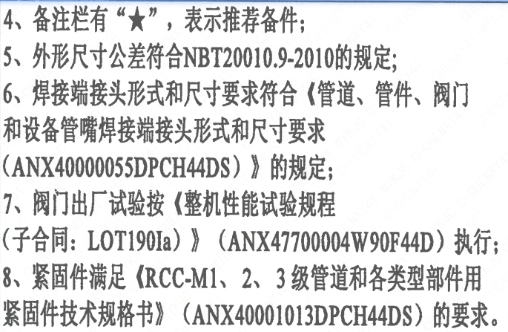
1 | 技术要求-6 | 6、焊接端接头形式和尺寸要求符合《管道、管件、阀门和设备管嘴焊接端接头形式和尺寸要求（ANX40000055DPCH44DS）》 的规定；
1 | 技术要求-7 | 7、阀门出厂试验按《整机性能试验规程（子合同：LOT190Ia）》 （ANX47700004W90F44D）执行；
1 | 技术要求-8 | 8、紧固件满足《RCC-M1、2、3级管道和各类型部件用紧固件技术规格书》（ANX40001013DPCH44DS）的要求。
1 | 采购要求及清单文件编码 | ANX47500020DNHX44GN
1 | 采购要求及清单文件编码 | ANX40000009DCCJ44GN

图签栏
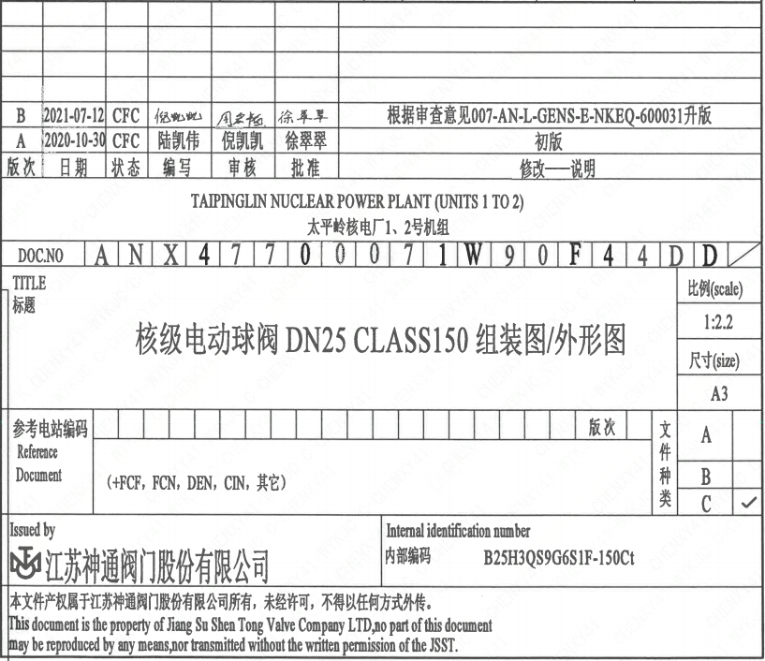
页码 | 文件编码 | 卷标 | 标题 | 参考文件编码 | 参考电站编码版次
1 | ANX47700071W90F44DD |  | 核级手动球阀DN25 Class150组装图/外形图

